0.FICHA
0- FICHA DE LA ORGANIZACIÓN |  |  | VOLVER AL ÍNDICE
 |  |  | SIGUIENTE

 | Nombre de la organización | LANTEGI BATUAK | ◄ Indica aquí el nombre de tu empresa /organización

 | CIF |  | ◄ Indica el CIF

 | Año a analizar | 2017 | ◄ Indica de qué año son los datos del Análisis

 | Contacto |  | ◄ Indica la persona de contacto responsable de este análisis, correo electrónico y teléfono.

 | NOTA: Para los socios de GEAccounting el proceso y sello de CERTIFICACIÓN está incluidas en la cuota de socio.
 | Para el resto de entidades no asociadas, será opcional y tendrá un coste. Consulta en los enlaces siguientes:

 |  | ¿QUÉ ES GEACCOUNTING?

 |  | FICHA DE SOCIO

 |  | CERTIFICACIÓN

Ficha de socio |  |  | SUBIR
 | NOTA: Para poder visualizar correctamente la ficha de socio, sigue las instrucciones:
1 | Pincha sobre el icono con el botón derecho
2 | Selecciona la opción Objeto Documento --> Abrir
3 | Ya la tienes lista para cumplimentar/imprimir/ guardar

¿QUÉ ES GEAccounting? |  |  | SUBIR
NOTA: Para poder visualizar correctamente la presentación, sigue las instrucciones:
1 | Pincha sobre la imagen con el botón derecho
2 | Selecciona la opción Objeto Documento --> Abrir
3 | Ya la tienes lista para cumplimentar/imprimir/ guardar

Certificación |  |  | SUBIR

La revisión del análisis realizado y, en su caso, la CERTIFICACIÓN de los resultados obtenidos será realizada por el Grupo de Investigación
ECRI de las Universidad del País Vasco y la de Deusto; y tiene un coste de 1500 €
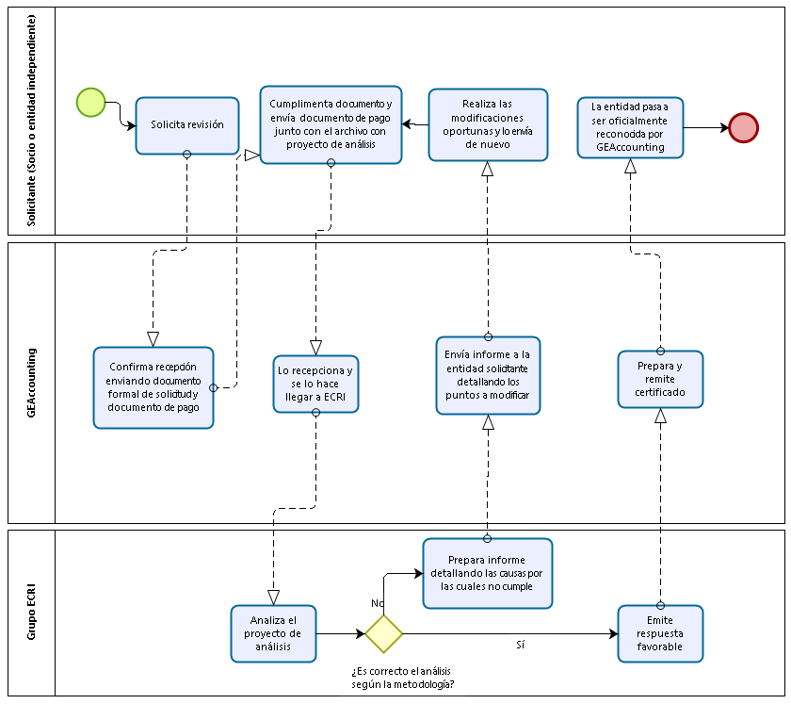

 |  |  | SIGUIENTE

VES-IP
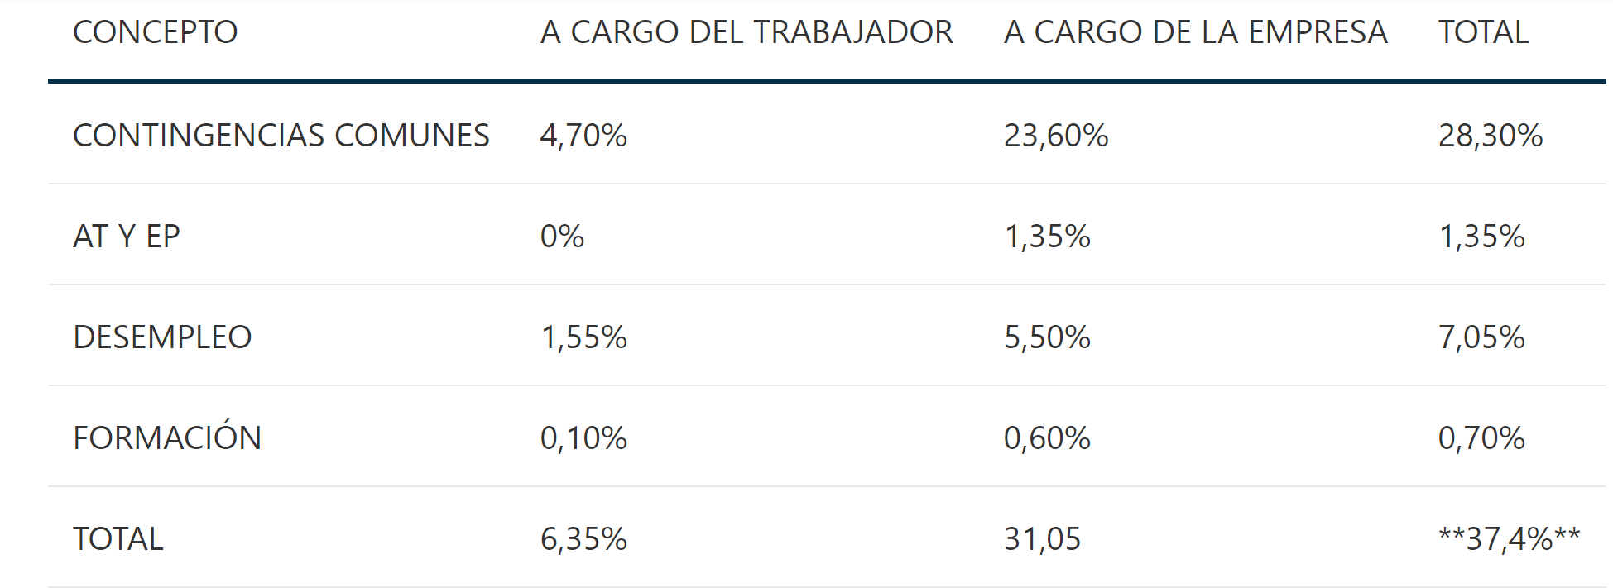
 | Descripción | Compra proveedores | Gastos Personal | Seguridad Social | Impuesto de la Renta | IVA | Impuestos | Resultados | Valor añadido | Salarios Netos
 | Indicador | Σ compra proveedores | Σ sueldos brutos | Σ SS empresa + SS trabajador | Σ (retención IRPF) | Σ (IVA generado - IVA repercutido) | Σ impuestos abonados | Resultados de explotación | Valor añadido | Σ sueldos netos
 | Fuente | Contabilidad | Proxy | 0.35 | 0.17 | 0.21 | Proxy | Proxy | Proxy | Proxy
 | Resultado 2017 | 47,015,246 | 9,628,997 | 3,370,149 | 1,636,929 | 2,852,057 | 385,590 | 1,667,938 | 13,581,225 | 4,621,918
 |  | I | II | III=II*0,35 | IV=II*0,17 | V | VI | VII | VIII | IX=II-(III+IV)

 | R-VES-IP | 8,244,726 € | A=III+IV+V+VI

 | VES-IP | 16,433,282 € | B=V+VIII

 | Indices de repercusión |  |  | Mujeres/Total | Mujeres/Hombres | COSTE SALARIAL MEDIO | SALARIO BRUTO MEDIO | IRPF
 | Gastos Personal |  | 20.48% | 5.42% | 26.44% | 40,085,521 | 26,857,299 | 17%
 | Valor añadido |  | 28.89%
 | Resultado de explotación |  | 3.55%
 | Impuesto sociedades |  | 0.82%

 | Nombre | Código NIF | Localidad
 |  |  |  | País | Ultimo año disponible | Ingresos de explotación mil EUR Últ. año disp. | Número empleados Últ. año disp. | Impuestos sobre sociedades mil EUR Últ. año disp. | Resultado del Ejercicio mil EUR Últ. año disp. | Gastos de personal mil EUR Últ. año disp. | Valor agregado mil EUR Últ. año disp. | Distribución - Mujeres Últ. año disp. | Distribución - Hombres Últ. año disp. | Ratio Distribución mujeres | Gasto Personas | Gasto Mujeres
 |  |  |  |  |  | 40085.52 |  | 0.008 | 0.035 | 0.205 | 0.289 |  |  | 26.44% | 2,474,528 | 654,287
 |  |  |  |  |  | 12,082,465 | 61,732 | 99,093 | 428,644 | 2,474,559 | 3,490,244
8. | SCHINDLER, SA | A50001726 | ZARAGOZA | ESPANA | 2018-04-30 | 843,015 | 301 |  | -11,403 | 21,478 | 21,097 | 293 | 1,373 | 0.17587034814 | 21,478 | 3,777
9. | SEUR GEOPOST SLU | B82516600 | MADRID | ESPANA | 2017-12-31 | 507,124 | 2,404 | 8,301 | 51,152 | 130,223 | 197,603 | 1,164 | 307 | 0.79129843644 | 130,223 | 103,045
10. | DACHSER SPAIN SA. | A20006607 | LAZKAO | ESPANA | 2017-12-31 | 434,888 | 1,864 | 675 | -2,558 | 61,520 | 83,619 | 244 | 1,232 | 0.16531165312 | 61,520 | 10,170
11. | DHL EXPRESS SPAIN SLU | B20861282 | MADRID | ESPANA | 2017-12-31 | 331,535 | 1,627 | 1,823 | 7,097 | 56,720 | 72,552 | 105 | 450 | 0.18918918919 | 56,720 | 10,731
12. | EUSKALTEL SA | A48766695 | DERIO | ESPANA | 2017-12-31 | 318,674 | 962 | 3,357 | 5,618 | 47,675 | 57,996 | 857 | 1,544 | 0.35693461058 | 47,675 | 17,017
13. | WURTH ESPAÑA SA | A08472276 | PALAU-SOLITA I PLEGAMANS | ESPANA | 2017-12-31 | 317,396 | 334 | 13,831 | 77,112 | 24,948 | 232,126 | 309 | 746 | 0.29289099526 | 24,948 | 7,307
14. | INGETEAM POWER TECHNOLOGY SA | A95663852 | ZAMUDIO | ESPANA | 2017-12-31 | 281,607 | 2,374 |  | 15,609 | 102,895 | 119,237 | 383 | 669 | 0.36406844106 | 102,895 | 37,461
15. | SUPERMERCADOS ERCORECA SOCIEDAD ANONIMA | A48092985 | BEDIA | ESPANA | 2017-12-31 | 265,358 | 1,765 | 2,189 | 5,112 | 80,056 | 114,733 | 31 | 128 | 0.19496855346 | 80,056 | 15,608
16. | CESPA GESTION DE RESIDUOS SA | A59202861 | MADRID | ESPANA | 2017-12-31 | 262,794 | 1,471 | 162 | 2,353 | 41,807 | 50,886 | 1,269 | 440 | 0.74253949678 | 41,807 | 31,044
17. | SCHAEFFLER IBERIA SLU. | B20019824 | ELGOIBAR | ESPANA | 2017-12-31 | 246,446 | 1,493 | 4,659 | 10,367 | 62,307 | 95,451 | 139 | 415 | 0.25090252708 | 62,307 | 15,633
18. | GUREAK LANEAN SA. | A20044590 | DONOSTIA/SAN SEBASTIAN | ESPANA | 2017-12-31 | 226,695 | 555 | 1,137 | 4,140 | 32,896 | 42,750 | 716 | 183 | 0.79644048943 | 32,896 | 26,200
19. | CANON ESPAÑA SA | A28122125 | ALCOBENDAS | ESPANA | 2017-12-31 | 219,812 | 2,288 | 703 | 6,253 | 55,259 | 67,681 | 77 | 345 | 0.18246445498 | 55,259 | 10,083
20. | ESERGUI DISTESER SOCIEDAD LIMITADA. | B95799664 | ZIERBENA | ESPANA | 2017-12-31 | 184,207 | 1,075 | 555 | -1,224 | 53,400 | 58,709 | n.d. | n.d. |  | 53,400 | 0
21. | GENERAL OPTICA SA | A08119687 | CORNELLA DE LLOBREGAT | ESPANA | 2017-12-31 | 175,340 | 140 |  | 71 | 5,606 | 6,362 | 150 | 703 | 0.17584994138 | 5,606 | 986
22. | CIKAUTXO S.COOP | F48060289 | BERRIATUA | ESPANA | 2017-12-31 | 170,666 | 1,682 | 2,313 | 6,854 | 59,016 | 73,119 | 18 | 143 | 0.11180124224 | 59,016 | 6,598
23. | CORREOS EXPRESS PAQUETERIA URGENTE SA SME | A28799120 | COSLADA | ESPANA | 2017-12-31 | 169,577 | 554 | 58 | 6,441 | 27,889 | 38,665 | 112 | 206 | 0.35220125786 | 27,889 | 9,823
24. | CARREFOUR NORTE SOCIEDAD LIMITADA | B48609069 | SESTAO | ESPANA | 2016-12-31 | 167,247 | 1,110 |  | 991 | 36,443 | 40,110 | 1,240 | 856 | 0.59160305344 | 36,443 | 21,560
25. | UVESCAYA SOCIEDAD LIMITADA (EXTINGUIDA) | B48797914 | BEDIA | ESPANA | 2017-12-31 | 165,657 | 867 | 685 | 1,745 | 16,797 | 23,695 | 60 | 256 | 0.18987341772 | 16,797 | 3,189
26. | ULMA PACKAGING SDAD COOP | F75058347 | OÑATI | ESPANA | 2016-12-31 | 154,380 | 719 |  | -10 | 22,825 | 27,776 | 182 | 172 | 0.51412429379 | 22,825 | 11,735
27. | EDERFIL BECKER KOOP ELKARTEA | F20048351 | LEGORRETA | ESPANA | 2017-12-31 | 154,188 | 864 | 5 | 11,577 | 39,768 | 54,309 | n.d. | n.d. |  | 39,768 | 0
28. | TOYOTA MATERIAL HANDLING ESPAÑA SA | A58010257 | BARBERA DEL VALLES | ESPANA | 2017-12-31 | 142,822 | 161 | n.d. | 2,157 | 7,808 | 13,286 | 468 | 289 | 0.61822985469 | 7,808 | 4,827
29. | PERNOD RICARD WINEMAKERS SPAIN SA. | A11606118 | DONOSTIA-SAN SEBASTIAN | ESPANA | 2017-03-31 | 136,523 | 413 | 1,469 | 4,405 | 19,701 | 30,034 | 332 | 74 | 0.81773399015 | 19,701 | 16,110
30. | PREMAP SEGURIDAD Y SALUD SOCIEDAD LIMITADA. (EXTINGUIDA) | B84412683 | LAS ROZAS DE MADRID | ESPANA | 2017-06-30 | 133,479 | 416 | 1,493 | 4,648 | 20,304 | 33,821 | 50 | 56 | 0.47169811321 | 20,304 | 9,577
31. | ELEKTRA SA | A20677969 | DONOSTIA-SAN SEBASTIAN | ESPANA | 2016-12-31 | 131,847 | 2,096 |  | 2,420 | 89,100 | 95,281 | 591 | 1,077 | 0.35431654676 | 89,100 | 31,570
32. | TIBA SPAIN SA. | A08536583 | VALENCIA | ESPANA | 2017-12-31 | 124,440 | 322 | 1,841 | 4,228 | 13,075 | 20,034 | n.d. | n.d. |  | 13,075 | 0
33. | ESPECIALIDADES ELECTRICAS LAUSAN SOCIEDAD ANONIMA | A48057467 | BILBAO | ESPANA | 2017-12-31 | 124,172 | 335 | 494 | 1,966 | 13,649 | 16,700 | 131 | 654 | 0.16687898089 | 13,649 | 2,278
34. | FORUM SPORT SOCIEDAD ANONIMA | A48450456 | BASAURI | ESPANA | 2017-12-31 | 122,887 | 504 | 1,042 | 3,000 | 21,602 | 26,747 | 368 | 206 | 0.64111498258 | 21,602 | 13,850
35. | HIJOS DE JUAN DE GARAY, SA | A20021507 | OÑATI | ESPANA | 2018-01-31 | 120,766 | 799 | 1,675 | 3,348 | 17,061 | 24,620 | 89 | 273 | 0.24585635359 | 17,061 | 4,195
...

GRAFICOS
Generación de Valor Social - año 2016
Ratios en relación a la Financiación Pública (1) / Ratio en relación al presupuesto (2)
UCAN - UNIÓN COOPERATIVAS AGROALIMENTARIAS DE NAVARRA
11.825.139 €
3.026.627 €
2.318.146 €
1.937.727 €
VALOR SOCIAL ESPECÍFICO
VALOR SOCIAL INTEGRADO
VALOR SOCIAL DE MERCADO
380.418 €
2.136 €.
BENEFICIO
[0,013]
[2,29 / 0,82]
[11,68 / 4,2]
[13,98 / 5,02]
[18,25 / 6,55]
VALOR SOCIO-EMOCIONAL
 |  | % sobre fin. pública | % sobre presupuesto
VALOR AGREGADO | 51,646,679 € |  |  | VALOR SOCIAL DE MERCADO [VES] | 74,179,988 €
VALOR MOVILIZADO (I) | 16,433,282 € |  |  | VALOR SOCIAL ESPECÍFICO [VSE] | 126,268,861 €
VALOR MOVILIZADO (II) | 1,878,752 € |  |  | VALOR SOCIAL INTEGRADO [VASI] | 228,041,171 €
VALOR SOCIAL DE MERCADO [VES] | 74,179,988 € | #REF! | #REF! | VALOR SOCIO-EMOCIONAL [VASE] | 281,060,743 €
VALOR SOCIAL ESPECÍFICO [VSE] | 126,268,861 € | #REF! | #REF!
VALOR SOCIAL INTEGRADO [VASI] | 228,041,171 € | #REF! | #REF!
VALOR EMOCIONAL | 53,019,572 € | #REF! | #REF!
VALOR SOCIO-EMOCIONAL [VASE] | 281,060,743 € | #REF! | #REF!
VALOR SOCIAL GENERADO

GRAFICOS 2
GRÁFICO DE VALOR SOCIAL
Introducir los datos en las celdas verdes. Resto están protegidas sin contraseña

3.026.627
2.318.146
1.937.727
380.418
2.136
 | Area | División | Rdo | Radio |  |  | 9,459
Valor Socio-Emocional | 281,060,743 | 3.1415 | 89,467,052 | 9,459 | Valor Socio-Emocional | 1 | 1.00 | 281,060,743 | 688
Valor Social Integrado | 228,041,171 | 3.1415 | 72,589,900 | 8,520 | Valor Social Integrado | 1 | 0.90 | 228,041,171 | 603
Valor Social Específico | 126,268,861 | 3.1415 | 40,193,812 | 6,340 | Valor Social Específico | 1 | 0.67 | 126,268,861 | 550
Valor Social de Mercado | 74,179,988 | 3.1415 | 23,612,920 | 4,859 | Valor Social de Mercado | 1 | 0.51 | 74,179,988 | 246
Resultado Económico | 2,136 | 3.1415 | 680 | 26 | Resultado Económico | 1 | 0.00 | 2,136 | 18
 | Valor Socio-Emocional |  | Valor Social Integrado |  | Valor Social Específico |  | Valor Social de Mercado |  | Resultado Económico |  | 0
1 | 1 | 1 | 0.87549678557 | 1 | 0.79915420396 | 1 | 0.35755677 | 1 | 0.091660976734 | 0.5 | 2
 |  |  |  |  |  | 0.5 | 2 | 9,369
VALOR SOCIAL DISTRIBUIDO
 | Valor Socio-Emocional |  | Valor Social Integrado |  | Valor Social Específico |  | Valor Social de Mercado |  | Resultado Económico |  | 0
1 | 1 | 1 | 0.87549678557 | 1 | 0.79915420396 | 1 | 0.35755677 | 1 | 0.091660976734 | 0.5 | 2

